GFF
Berechnungshilfe GFF
Grundsätzliche Angaben |  | Fläche (m2) | LEGENDE
Grundstücksfläche |  |  | Eingabefeld
Unterbaute Fläche Gesamt |  |  | Ergebnisfeld
Unversiegelte Fläche Gesamt
Vorhandene Dachfläche Gesamt
Elementform | Flächenfaktor | Fläche (m2)
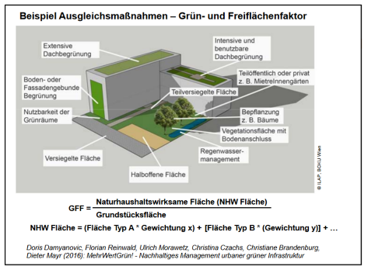
Erschließungsflächen, Plätze und versiegelte Flächen
Wasserdurchlässige Flächen (Schotter, Schotterrasen, Terraway,…) | 0.4
Teilversiegelte Flächen (Pflaster/Platten ungebunden, Drainagebelag, wassergebundene Decke,…) | 0.2
Versiegelte Flächen, wasserundurchlässig | 0
Freiflächen mit Vegetation
Über natürlich gewachsenem Boden
Rasen, Wiese über natürlich gewachsenem Boden | 1
Staudenbeete, Strauchflächen und Hecken über natürlich gewachsenem Boden | 1.1
Auf unterbauten Flächen > 150 cm Schüttungshöhe
Rasen, Wiese auf unterbauten Flächen | 0.9
Staudenbeete, Strauchflächen und Hecken auf unterbauten Flächen | 1
Auf unterbauten Flächen < 150 cm Schüttungshöhe
Rasen, Wiese auf unterbauten Flächen | 0.7
Staudenbeete, Strauchflächen und Hecken auf unterbauten Flächen | 0.8
Gartenflächen
Erdgeschoßgärten, MieterInnengärten, EigentümerInnengärten, Gemeinschaftsgärten | 1.1
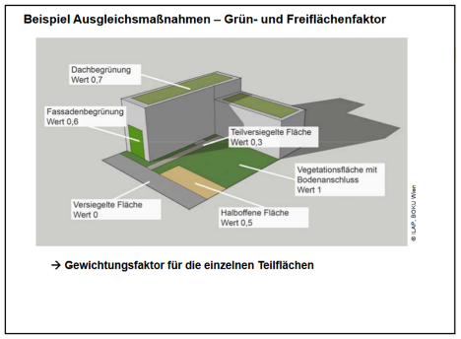
Wasserflächen
Künstliches Becken/technisches Wasser/ Pool | 1
Naturnaher Teich/Wasserfläche | 1.1
Fassadenbegrünung
Bodengebundene Fassadenbegrünung | 0.7
Troggebundene Fassadenbegrünung | 0.6
Fassadengebundene modulare bzw. vollflächige Vegetationsträger | 0.8
Dachflächen und Dachbegrünung
Extensivbegrünung, im Durchschnitt 10-19 cm Gesamtdicke der Vegetationstragschicht (ÖNORM L1131) | 0.5
Intensivbegrünung >25 cm Gesamtdicke der Vegetationstragschicht (ÖNORM L1131) | 0.7
Super–intensiv >150 cm Gesamtdicke des Begrünungsaufbaus (ÖNORM L1131) | 0.9
Bonuselemente
Begrünte Pergolen | 1.1
Freistehende grüne Wände | 1.1
Sickermulden/Raingardens/Structural Soil | 1.2
Verholzende Vegetation | Anzahl Bäume
Baum groß (~ 15 m Kronendurchmesser), je Baum: 75 m² |  | 0
Baum mittel (~ 10 m Kronendurchmesser), je Baum: 20 m² |  | 0
Baum klein (~ 5 m Kronendurchmesser), je Baum: 5 m² |  | 0
Ergebnis Naturhaushaltswirksame Fläche | NHW | 0
Ergebnis Grün und Freiflähenindikator (NHW/Grundstücksfläche) | GFF | #DIV/0!

Anmerkung Fassadenbegrünung: Bei boden- oder troggebundener Fassadenbegrünung wird die Pflanzfläche am Boden (im Trog) in m² zzgl. 50 % der vorgesehener Rank-/Bewuchsfläche in m² berücksichtigt. Bei fassadengebundener Begrünung mit modularer bzw. vollflächiger Vegetationsträgern wird die gesamte geplante Bewuchsfläche berücksichtigt.

